2019_08_data
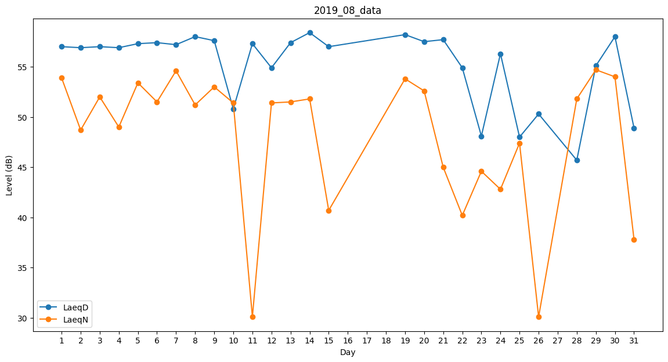
Day | LaeqD | LaeqN
1 | 57 | 53.9
2 | 56.9 | 48.7
3 | 57 | 52
4 | 56.9 | 49
5 | 57.3 | 53.4
6 | 57.4 | 51.5
7 | 57.2 | 54.6
8 | 58 | 51.2
9 | 57.6 | 53
10 | 50.8 | 51.4
11 | 57.3 | 30.1
12 | 54.9 | 51.4
13 | 57.4 | 51.5
14 | 58.4 | 51.8
15 | 57 | 40.7
16 | 50 | 0
17 | 56.7 | 0
18 | 48 | 0
19 | 58.2 | 53.8
20 | 57.5 | 52.6
21 | 57.7 | 45
22 | 54.9 | 40.2
23 | 48.1 | 44.6
24 | 56.3 | 42.8
25 | 48 | 47.4
26 | 50.3 | 30.1
27 | 47 | 0
28 | 45.7 | 51.8
29 | 55.1 | 54.7
30 | 58 | 54
31 | 48.9 | 37.8

